概述
Struts 2
 | Apache Struts 2最初被称为WebWork 2，它是一个简洁的、可扩展的框架，可用于创建企业级Java web应用程序。设计这个框架是为了从构建、部署、到应用程序维护方面来简化整个开发周期。

 | Struts2 概述
 | Struts2 是目前较为普及和成熟的基于MVC设计模式的web应用程序框架，它不仅仅是Struts1 的升级版本，更是一个全新的Struts架构。最初，是以WebWork框架和Struts框架为基础，通过提供增强和改进的Struts框架，进而实现简化web技术人员开发工作的目标。不久之后，Webwork框架和Struts社区联合创造了现在流行的Struts2框架。
 | Struts2 框架的优点

 | 了解了这几个主要的优点，会促使你考虑使用Struts2 ：
 | POJO表单及POJO操作 - Struts2 去除掉了Struts框架中的Action Forms部分。在Struts2框架下，你可以用任何一POJO来接收表单输入，同样的，你可以把任一POJO视为一个Action类。
 | 标签支持 - Struts2 改进了标签表单，而新的标签可让开发人员减少代码编写量。
 | AJAX支持 - Struts2 被认可接收进Web 2.0技术，并创建了功能非常类似于标准的Struts2 标签的AJAX标签，把AJAX支持整合进其结果中。
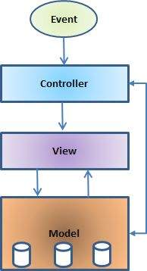
 | 易于整合 - Struts有多种整合方式可使用，现在与其他类型的框架，如Spring、Tiles、SiteMesh之类的，整合更为容易了。
 | 模板支持 - 支持使用模板生成视图。
 | 插件支持 - 有大量的插件可用于Struts2，而使用插件可以增强和扩大Struts2 核心行为。
 | 性能分析 - Struts2 为调试和配置应用程序提供综合的性能分析，此外，Struts也以嵌入调试工具的形式提供集成调试。
 | 易于修改标签 - 在Struts2 中，可使用Freemarker的模板对标签标记进行调整，而修改标签不需要JSP或是Java知识，基本的HTML、XML和CSS知识就足够了。
 | 促进减少配置 - Struts2 使用各种设置的默认值促进减少配置，而你不需要再配置什么除非是偏离了Struts2 设定的默认设置。
 | 视图技术 - Struts2 为多种视图选项（JSP、Freemarker、Velocity、XSLT等）提供支持。
 | 以上是使Struts2 成为准企业框架的十大优点。
 | Struts2 框架的缺点

 | 尽管Struts2 有一大列的优点，但我们还是要提到关于它的一些仍需不断改进的缺点：
 | 更大的学习曲线 - 使用Struts MVC，你必须要熟悉JSP、Servlet APIs标准以及一个大型、复杂的框架。
 | 文档缺乏 - 相比于Servlet和JSP APIs标准，Struts的在线资源较少，许多初学者会发现Apache在线文档混乱并缺乏整理。
 | 不够透明 - 相比于使用正常的基于Java的Web应用程序，使用Struts的应用程序有许多是进行在后台，这使得框架不易于理解。
 | 最后说明一点，一个好的框架应该提供各种类型的应用程序都可以使用的通用行为，Struts2 是最好的Web框架之一，并频繁用于RIA（Rich Internet Applications）的发展。

 | Struts2 MVC架构
 | 模型（Model）-视图（View）-控制器（Controller），通常简称MVC，是一种开发web应用程序的软件设计模式。该软件设计模式由以下三部分组成:
 | 模型——属于软件设计模式的底层基础，主要负责数据维护。
 | 视图——这部分是负责向用户呈现全部或部分数据。
 | 控制器——通过软件代码控制模型和视图之间的交互。
 | MVC普及的原因在于它区分了应用程序的逻辑层和用户界面层，并支持开发关注点的分离。在MVC模式下，控制器接收了所有来自应用程序的请求后，调用模型去准备视图所需要的数据，然后视图使用由控制器提供的数据最终生成一个可视的响应。MVC的抽象概念可通过以下图形进行表述：

 | 模型

 | 模型主要负责管理应用程序的数据，它通过响应视图的请求和控制器的指令来更新自身的数据。
 | 视图

 | 通过控制器的指令触发所展现的一种特殊的数据格式。它们是基于像JSP、ASP、PHP之类模板系统的脚本，较易与AJAX技术进行整合。
 | 控制器

 | 控制器负责响应用户输入并执行数据模型对象的交互。控制器在接收、确认输入后执行修改数据模型状态的业务操作。

 | Struts2是一个以MVC为基础的框架。在接下来的章节,让我们看看如何在Struts2中使用MVC。

安装
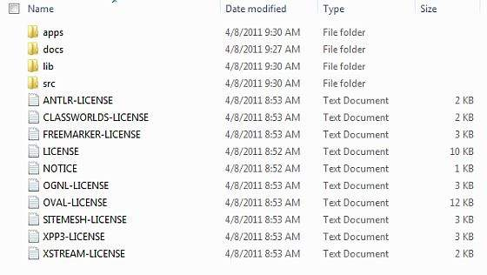
Struts2 环境设置
 | 我们的第一个任务是运行一个最小的Struts2 应用程序。本章将指导你如何搭建Struts2 开发环境进行工作。我们假设你的电脑已经安装了JDK（5+）、Tomcat以及Eclipse，如果你没有安装这些组件那就按照下面列出快捷方式安装：
 | 步骤1 - 安装Java开发工具包（JDK）:
 | 你可以在甲骨文网站的Java页面下载最新版本的SDK：Java SE下载链接。在下载文件中你可以看到安装JDK的说明，按照说明安装及配置设置。
 | 最后，设置路径和JAVA_HOME环境变量到引用的包含Java和Javac的目录，通常分别是 java_install_dir/bin 和 java_install_dir 。
 | 如果你是在Windows系统下把SDK安装到C:\jdk1.5.0_20，你需要把以下代码放到你的C:\autoexec.bat文件里。
 | set PATH=C:\jdk1.5.0_20in;%PATH%
 | set JAVA_HOME=C:\jdk1.5.0_20
 | 此外，在Windows NT/2000/XP系统中，你也可以右键点击“我的电脑”，选择“属性”→“高级”→“环境变量”，然后将路径值更新并按下“确定”按钮。
 | 在Unix（或Solaris，Linux等）系统中，如果SDK是安装在C盘的 /usr/local/jdk1.5.0_20 ，你可以把以下代码放到 .cshrc 文件中。
 | setenv PATH /usr/local/jdk1.5.0_20/bin:$PATH
 | setenv JAVA_HOME /usr/local/jdk1.5.0_20
 | 另外，如果你使用的是像Borland JBuilder、Eclipse、IntelliJ IDEA或是Sun ONE Studio之类的集成开发环境（IDE），编译运行一个简单的程序来确认IDE找寻到了你安装的Java的位置，否则的话就按照IDE给出的文档做正确的设置。
 | 步骤2 - 安装Apache Tomcat：
 | 你可以从这个地址下载Tomcat的最新版本：http://tomcat.apache.org/。一旦你下载了安装程序，解压二进制发布包到一个便捷的位置，例如Windows的 C:\apache-tomcat-6.0.33 ，
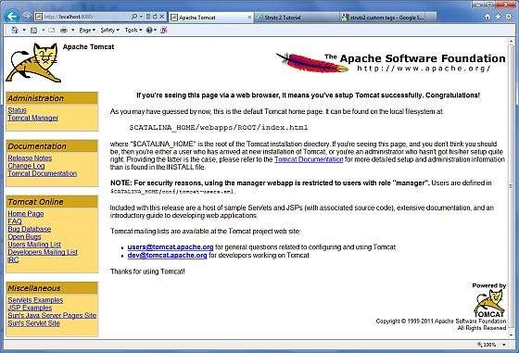
 | Linux或Unix的 /usr/local/apache-tomcat-6.0.33 ，并创建CATALINA_HOME环境变量指向这些位置。
 | 在Windows环境下，可以通过执行以下指令启动Tomcat，或者你可以直接双击 startup.bat 。
 | %CATALINA_HOME%in\startup.bat
 | or
 | C:\apache-tomcat-6.0.33in\startup.bat
 | 在Unix（或Solaris、Linux等）环境下，可以通过执行以下指令启动Tomcat：
 | $CATALINA_HOME/bin/startup.sh
 | or
 | /usr/local/apache-tomcat-6.0.33/bin/startup.sh
 | 启动成功后，包含Tomcat的默认web程序就可以通过 http://localhost:8080/ 进行访问了。如果一切正常，那么会显示以下结果：

 | 在这里可发现更多关于配置和运行Tomcat的信息的文档，同样也可登陆Tomcat网站进行查找：http://tomcat.apache.org 。
 | 在Windows环境下，可以通过执行以下指令停止Tomcat：
 | %CATALINA_HOME%in\shutdown
 | or
 | C:\apache-tomcat-5.5.29in\shutdown
 | 在Unix（或Solaris、Linux等）环境下，可以通过执行以下指令停止Tomcat：
 | $CATALINA_HOME/bin/shutdown.sh
 | or
 | /usr/local/apache-tomcat-5.5.29/bin/shutdown.sh
 | 步骤3 - 安装Eclipse（IDE）
 | 本教程中的所有示例都是使用Eclipse IDE，因此我们建议你在电脑上安装最新版本的Eclipse。可在这个地址下载安装最新的Eclipse： http://www.eclipse.org/downloads/ 。一旦你下载了安装程序，
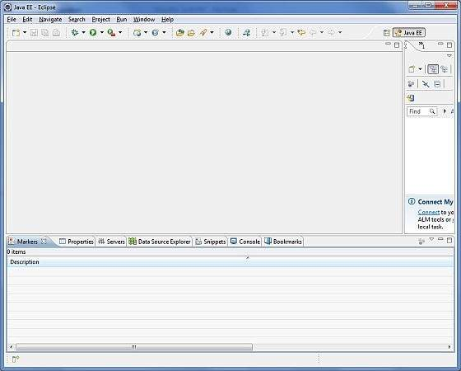
 | 解压二进制发布包到一个便捷的位置，例如Windows的 C:\eclipse ，Linux或Unix的 /usr/local/eclipse ，并设置适当的路径变量。
 | 在Windows环境下，可以通过执行以下指令启动Eclipse，或者你可以直接双击 eclipse.exe 。
 | %C:\eclipse\eclipse.exe
 | 在Unix（或Solaris、Linux等）环境下，可以通过执行以下指令启动Eclipse：
 | $/usr/local/eclipse/eclipse
 | 启动成功后，如果一切正常，那么会显示以下结果：

 | 步骤4 - 安装Struts2 文件库

 | 如果一切顺利，那么现在你可以继续安装你的Struts2 框架，以下是在电脑上下载和安装Struts2 的简单步骤：
 | 选择是否想要在Windows或者Unix上安装Struts2 ，然后继续下一步，下载适用于Windows或者Unix的压缩文件。
 | 在这个地址下载最新版本的Struts2 二进制文件： http://struts.apache.org/download.cgi 。
 | 在编写本教程时我们下载的是 struts-2.0.14-all.zip ，当你解压下载的文件时，它会在 C:\struts-2.2.3 里显示以下目录结构：

 | 接下来是在任意位置解压zip文件，我们是在Windows 7电脑的C:\文件夹里下载并解压 struts-2.2.3-all.zip ，
 | 这样我们可以把所有jar文件放在 C:\struts-2.2.3\lib 里。确保你已正确设置CLASSPATH变量，否则你运行应用程序的时候就会遇到问题。

语法
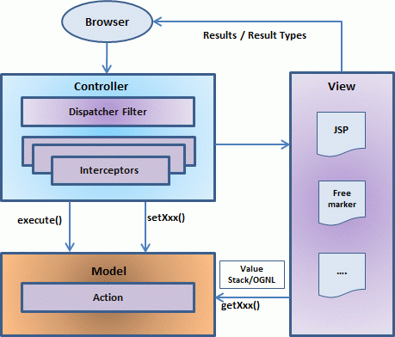
Struts2 架构

 | 从一个高水平角度看，Struts2 是一个MVC拉动的（或MVC2）框架，Struts2 的模型-视图-控制器模式是通过以下五个核心部分进行实现的：
 | 操作（Actions）
 | 拦截器（Interceptors）
 | 值栈（Value Stack）/OGNL
 | 结果（Result）/结果类型
 | 视图技术
 | 而Struts2 与传统的MVC框架略有不同，因为它由Action扮演模型的角色，而不是控制器，虽然这样会有一些重叠。
 | 上图描述了Struts2 高级系统架构下的模型、视图及控制器。控制器是通过Struts2 分派servlet过滤器以及拦截器进行实现，
 | 模型是通过Actions进行实现，而视图则是结果类型和结果的结合。值栈和OGNL提供共同的路线、链接以及与其他组件之间的集成。
 | 除了上述部分，还有许多组件相关的信息。web应用程序组件、Actions组件、拦截器组件、结果组件等等。
 | 这些是Struts2 MVC模式的体系结构概述，在随后的章节中，我们将详细了解各个部分。
 | 请求生命周期
 | 通过上述图片的描述，我们可以依照下面几点解释在Struts2 中用户的请求生命周期：
 | 用户发送一个资源需求的请求到服务器（例如：页面）。
 | 核心控制器查看请求后确定适当的动作。
 | 使用验证、文件上传等配置拦截器功能。
 | 执行选择的动作来完成请求的操作。
 | 另外，如果需要的话，配置的拦截器可做任何后期处理。
 | 最后，由视图显示结果并返回给用户。

Struts2 Actions动作
 | Actions是Struts2框架的核心，因为它们适用于任何MVC（Model View Controller）框架。 每个URL映射到特定的action，其提供处理来自用户的请求所需的处理逻辑。
 | 但action还有另外两个重要的功能。 首先，action在将数据从请求传递到视图（无论是JSP还是其他类型的结果）方面起着重要作用。 第二，action必须协助框架确定哪个结果应该呈现在响应请求的视图中。
 | 创建Action
 | Struts2中actions的唯一要求是必须有一个无参数方法返回String或Result对象，并且必须是POJO。如果没有指定no-argument方法，则默认是使用execute()方法。
 | 你还可以扩展ActionSupport类，该类可实现六个接口，包括Action接口。Action的接口如下：
 | public interface Action {
 | public static final String SUCCESS = "success";
 | public static final String NONE = "none";
 | public static final String ERROR = "error";
 | public static final String INPUT = "input";
 | public static final String LOGIN = "login";
 | public String execute() throws Exception;
 | }
 | 让我们来看看在Hello World示例中的action方法：
 | package cn.w3cschool.struts2;

 | public class HelloWorldAction{
 | private String name;

 | public String execute() throws Exception {
 | return "success";
 | }

 | public String getName() {
 | return name;
 | }

 | public void setName(String name) {
 | this.name = name;
 | }
 | }
 | 为了说明action方法控制视图的要点，让我们对execute方法进行以下更改，并扩展ActionSupport类如下：
 | package cn.w3cschool.struts2;

 | import com.opensymphony.xwork2.ActionSupport;

 | public class HelloWorldAction extends ActionSupport{
 | private String name;

 | public String execute() throws Exception {
 | if ("SECRET".equals(name))
 | {
 | return SUCCESS;
 | }else{
 | return ERROR;
 | }
 | }

 | public String getName() {
 | return name;
 | }

 | public void setName(String name) {
 | this.name = name;
 | }
 | }
 | 在这个例子中，我们在execute方法中使用一些逻辑来查看name属性。如果属性等于字符串“SECRET”，我们返回SUCCESS作为结果，否则我们返回ERROR作为结果。
 | 因为我们已经扩展了ActionSupport，所以我们可以使用String常量、SUCCESS和ERROR。 现在，让我们修改struts.xml文件如下：
 | <?xml version="1.0" encoding="UTF-8"?>
 | <!DOCTYPE struts PUBLIC
 | "-//Apache Software Foundation//DTD Struts Configuration 2.0//EN"
 | "http://struts.apache.org/dtds/struts-2.0.dtd">
 | <struts>
 | <constant name="struts.devMode" value="true" />
 | <package name="helloworld" extends="struts-default">
 | <action name="hello"
 | class="cn.w3cschool.struts2.HelloWorldAction"
 | method="execute">
 | <result name="success">/HelloWorld.jsp</result>
 | <result name="error">/AccessDenied.jsp</result>
 | </action>
 | </package>
 | </struts>
 | 创建视图
 | 让我们在你的eclipse项目的WebContent文件夹中创建下面的jsp文件HelloWorld.jsp。右键单击项目资源管理器中的WebContent文件夹，然后选择“New”> “JSP File”。如果返回结果是SUCCESS将调用此文件（这个字符串常量“success”是在Action接口中定义的）：
 | <%@ page contentType="text/html; charset=UTF-8" %>
 | <%@ taglib prefix="s" uri="/struts-tags" %>
 | <html>
 | <head>
 | <title>Hello World</title>
 | </head>
 | <body>
 | Hello World, <s:property value="name"/>
 | </body>
 | </html>
 | 如果action的结果是ERROR，即字符串常量为“error”，下面的文件将被框架调用。 以下是AccessDenied.jsp的内容：
 | <%@ page contentType="text/html; charset=UTF-8" %>
 | <%@ taglib prefix="s" uri="/struts-tags" %>
 | <html>
 | <head>
 | <title>Access Denied</title>
 | </head>
 | <body>
 | You are not authorized to view this page.
 | </body>
 | </html>
 | 我们还需要在WebContent文件夹中创建index.jsp文件。此文件将用作初始的action URL，用户可以单击它以命令Struts 2框架调用HelloWorldAction类的execute方法并呈现HelloWorld.jsp视图。
 | <%@ page language="java" contentType="text/html; charset=ISO-8859-1"
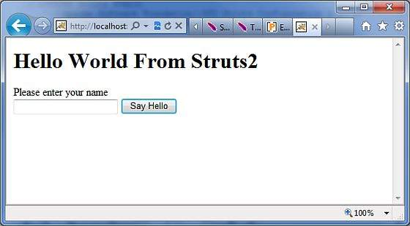
 | pageEncoding="ISO-8859-1"%>
 | <%@ taglib prefix="s" uri="/struts-tags"%>
 | <!DOCTYPE html PUBLIC "-//W3C//DTD HTML 4.01 Transitional//EN"
 | "http://www.w3.org/TR/html4/loose.dtd">
 | <html>
 | <head>
 | <title>Hello World</title>
 | </head>
 | <body>
 | <h1>Hello World From Struts2</h1>
 | <form action="hello">
 | <label for="name">Please enter your name</label><br/>
 | <input type="text" name="name"/>
 | <input type="submit" value="Say Hello"/>
 | </form>
 | </body>
 | </html>
 | 这样，没有改变web.xml文件的需求，所以我们可以使用前面在Hello World示例章节中创建的的web.xml文件。现在，我们准备好使用Struts 2框架运行我们的Hello World应用程序了。
 | 执行应用程序
 | 右键单击项目名称，然后单击“Export”>“WAR File”创建WAR文件。 然后在Tomcat的webapps目录中部署这个WAR文件。最后，启动Tomcat服务器并尝试访问URL http：//localhost：8080/HelloWorldStruts2/index.jsp。显示的图示如下：

 | 让我们输入一个单词为“SECRET”，你会看到如下页面：

 | 现在输入除“SECRET”之外的任何词，你会看到如下页面：

 | 创建多个Actions
 | 你会需要频繁定义多个action来处理不同的请求，并为用户提供不同的URL，因此你将如下定义的不同类：
 | package cn.w3cschool.struts2;
 | import com.opensymphony.xwork2.ActionSupport;

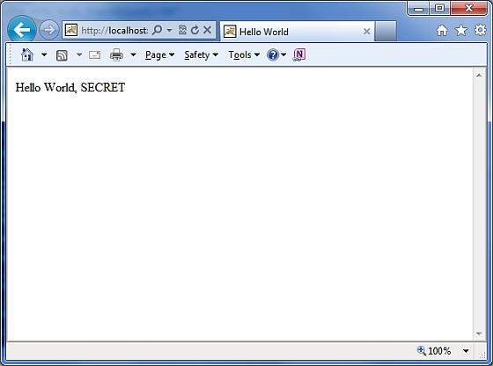
 | class MyAction extends ActionSupport{
 | public static String GOOD = SUCCESS;
 | public static String BAD = ERROR;
 | }

 | public class HelloWorld extends ActionSupport{
 | ...
 | public String execute()
 | {
 | if ("SECRET".equals(name)) return MyAction.GOOD;
 | return MyAction.BAD;
 | }
 | ...
 | }

 | public class SomeOtherClass extends ActionSupport{
 | ...
 | public String execute()
 | {
 | return MyAction.GOOD;
 | }
 | ...
 | }
 | 你将如下在struts.xml文件中的配置这些action：
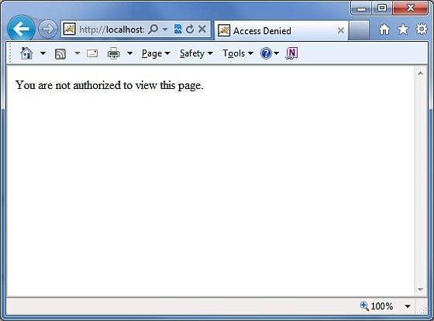
 | <?xml version="1.0" encoding="UTF-8"?>
 | <!DOCTYPE struts PUBLIC
 | "-//Apache Software Foundation//DTD Struts Configuration 2.0//EN"
 | "http://struts.apache.org/dtds/struts-2.0.dtd">
 | struts>
 | <constant name="struts.devMode" value="true" />
 | <package name="helloworld" extends="struts-default">
 | <action name="hello"
 | class="cn.w3cschool.struts2.HelloWorld"
 | method="execute">
 | <result name="success">/HelloWorld.jsp</result>
 | <result name="error">/AccessDenied.jsp</result>
 | </action>
 | <action name="something"
 | class="cn.w3cschool.struts2.SomeOtherClass"
 | method="execute">
 | <result name="success">/Something.jsp</result>
 | <result name="error">/AccessDenied.jsp</result>
 | </action>
 | </package>
 | </struts>
 | 正如你在上面的例子中看到的，action的结果SUCCESS和ERROR是重复的。为了解决这个问题，建议您创建一个包含结果的类。

Struts2 拦截器
 | 拦截器在概念上与servlet过滤器或JDK代理类相同。拦截器允许横切功能，把action以及框架分开实现。你可以使用拦截器实现以下操作：
 | 在调用action之前提供预处理逻辑。
 | 在调用action后提供后处理逻辑。
 | 捕获异常，以便可以执行备用处理。
 | Struts2框架中提供的许多功能都是使用拦截器实现的，包括异常处理，文件上传，生命周期回调和验证等。事实上，由于Struts2将其大部分功能基于拦截器，因此不太可能为每个action分配7个或8个拦截器。
 | Struts2框架拦截器
 | Struts 2框架提供了一个良好的开箱即用的拦截器列表，这些拦截器预先配置好并可以使用。 下面列出了几个重要的拦截器：
 | 序号 | 拦截器和说明
 | 1 | alias
 |  | 允许参数在请求之间使用不同的别名。
 | 2 | checkbox
 |  | 通过为未检查的复选框添加参数值false，以辅助管理复选框。
 | 3 | conversionError
 |  | 将字符串转换为参数类型的错误信息放置到action的错误字段中。
 | 4 | createSession
 |  | 自动创建HTTP会话（如果尚不存在）。
 | 5 | debugging
 |  | 为开发人员提供一些不同的调试屏幕。
 | 6 | execAndWait
 |  | 当action在后台执行时，将用户发送到中间的等待页面。
 | 7 | exception
 |  | 映射从action到结果抛出的异常，允许通过重定向自动处理异常。
 | 8 | fileUpload
 |  | 便于文件上传。
 | 9 | i18n
 |  | 在用户会话期间跟踪选定的区域。
 | 10 | logger
 |  | 通过输出正在执行的action的名称提供简单的日志记录。
 | 11 | params
 |  | 设置action上的请求参数。
 | 12 | prepare
 |  | 这通常用于执行预处理工作，例如设置数据库连接。
 | 13 | profile
 |  | 允许记录action的简单分析信息。
 | 14 | scope
 |  | 在会话或应用程序范围内存储和检索action的状态。
 | 15 | ServletConfig
 |  | 提供可访问各种基于servlet信息的action。
 | 16 | timer
 |  | 以action执行时间的形式提供简单的分析信息。
 | 17 | token
 |  | 检查action的有效性，以防止重复提交表单。
 | 18 | validation
 |  | 提供action的验证支持。
 | 你可以阅读Struts 2文档，了解上述拦截器的完整信息。接下来我们会告诉你如何在Struts应用程序中使用拦截器。
 | 如何使用拦截器？
 | 让我们看看如何在我们的“Hello World”程序中使用一个已经存在的拦截器。我们将首先使用timer拦截器，目的是测量执行action方法所需的时间。同时我们使用params拦截器，目的是将请求参数发送给action。你可以尝试不在你的例子中使用这个拦截器，然后你会发现name属性没有被设置，因为参数无法发送给action。
 | 我们可以保留HelloWorldAction.java，web.xml，HelloWorld.jsp和index.jsp文件，因为它们已在Hellow World示例一章中创建过了，然后让我们参照下面修改struts.xml文件给它添加拦截器：

 | <?xml version="1.0" encoding="UTF-8"?>
 | <!DOCTYPE struts PUBLIC
 | "-//Apache Software Foundation//DTD Struts Configuration 2.0//EN"
 | "http://struts.apache.org/dtds/struts-2.0.dtd">
 | <struts>
 | <constant name="struts.devMode" value="true" />
 | <package name="helloworld" extends="struts-default">
 | <action name="hello"
 | class="cn.w3cschool.struts2.HelloWorldAction"
 | method="execute">
 | <interceptor-ref name="params"/>
 | <interceptor-ref name="timer" />
 | <result name="success">/HelloWorld.jsp</result>
 | </action>
 | </package>
 | </struts>
 | 右键单击项目名称，然后单击“Export”>“WAR File”创建WAR文件。然后在Tomcat的webapps目录中部署这个WAR文件。最后，启动Tomcat服务器并尝试访问URL http://localhost:8080/HelloWorldStruts2/index.jsp。结果如下图所示：

 | 现在，在给定文本框中输入任意单词，然后单击Say Hello按钮执行定义的action。如果你去查看生成的日志，会看到以下文本：
 | INFO: Server startup in 3539 ms
 | 27/08/2011 8:40:53 PM
 | com.opensymphony.xwork2.util.logging.commons.CommonsLogger info
 | INFO: Executed action [//hello!execute] took 109 ms.
 | 这里的最后一行是由timer拦截器生成的，是表示ation总共需要109ms来执行。
 | 创建自定义拦截器
 | 在你的应用程序中使用自定义拦截器是提供跨切割应用程序功能的简洁方式。创建自定义拦截器很容易，需要扩展的是以下Interceptor接口：

 | public interface Interceptor extends Serializable{
 | void destroy();
 | void init();
 | String intercept(ActionInvocation invocation)
 | throws Exception;
 | }
 | 正如name所指出的，init()方法提供了一种初始化拦截器的方法，而destroy()方法为拦截器清理提供了一个工具。与action不同，拦截器在请求之间重复使用，需要线程安全，特别是intercept()方法。
 | ActionInvocation对象可访问运行时的环境。它允许访问action本身以及方法来调用action，并确定action是否已被调用。
 | 如果你不需要初始化或清理代码，可以扩展AbstractInterceptor类，以实现init()和destroy()的默认的无操作指令。
 | 创建拦截器类
 | 我们接下来在Java Resources>src文件夹中创建以下MyInterceptor.java文件：

 | package cn.w3cschool.struts2;

 | import java.util.*;
 | import com.opensymphony.xwork2.ActionInvocation;
 | import com.opensymphony.xwork2.interceptor.AbstractInterceptor;

 | public class MyInterceptor extends AbstractInterceptor {

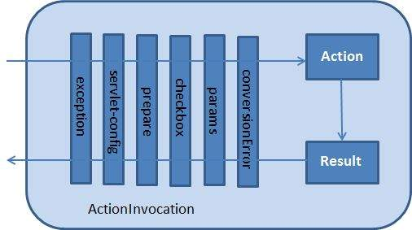
 | public String intercept(ActionInvocation invocation)throws Exception{

 | /* let us do some pre-processing */
 | String output = "Pre-Processing";
 | System.out.println(output);

 | /* let us call action or next interceptor */
 | String result = invocation.invoke();

 | /* let us do some post-processing */
 | output = "Post-Processing";
 | System.out.println(output);

 | return result;
 | }
 | }
 | 你可以发现，实际中action将通过拦截器使用invocation.invoke()调用执行，所以你可以根据你的需求做一些预处理和一些后处理。
 | 框架本身通过第一次调用ActionInvocation对象的invoke()来启动进程。每次调用invoke()时，ActionInvocation都会查询其状态，并执行下一个拦截器。当所有配置的拦截器都被调用时，invoke()将使得action本身被执行。以下图表通过请求流显示了所说的概念：

 | 创建Action类
 | 我们在Java Resources>src文件夹下创建一个java文件HelloWorldAction.java，其中包名为cn.w3cschool.struts2，内容如下：
 | package cn.w3cschool.struts2;

 | import com.opensymphony.xwork2.ActionSupport;

 | public class HelloWorldAction extends ActionSupport{
 | private String name;

 | public String execute() throws Exception {
 | System.out.println("Inside action....");
 | return "success";
 | }

 | public String getName() {
 | return name;
 | }

 | public void setName(String name) {
 | this.name = name;
 | }
 | }
 | 这是我们在前面的例子中看到的同一个类，我们有“name”属性标准的getters和setter方法，以及返回字符串“success”的execute方法。
 | 创建视图
 | 让我们在你的eclipse项目的WebContent文件夹中创建下面的jsp文件HelloWorld.jsp。
 | <%@ page contentType="text/html; charset=UTF-8" %>
 | <%@ taglib prefix="s" uri="/struts-tags" %>
 | <html>
 | <head>
 | <title>Hello World</title>
 | </head>
 | <body>
 | Hello World, <s:property value="name"/>
 | </body>
 | </html>
 | 创建主页
 | 我们还需要在WebContent文件夹中创建index.jsp文件，此文件将用作初始的action URL，用户可以单击它以命令Struts 2框架调用HelloWorldAction类的定义方法并呈现HelloWorld.jsp视图。
 | <%@ page language="java" contentType="text/html; charset=ISO-8859-1"
 | pageEncoding="ISO-8859-1"%>
 | <%@ taglib prefix="s" uri="/struts-tags"%>
 | <!DOCTYPE html PUBLIC "-//W3C//DTD HTML 4.01 Transitional//EN"
 | "http://www.w3.org/TR/html4/loose.dtd">
 | <html>
 | <head>
 | <title>Hello World</title>
 | </head>
 | <body>
 | <h1>Hello World From Struts2</h1>
 | <form action="hello">
 | <label for="name">Please enter your name</label><br/>
 | <input type="text" name="name"/>
 | <input type="submit" value="Say Hello"/>
 | </form>
 | </body>
 | </html>
 | 在上述视图文件中定义的hello action将使用struts.xml文件映射到HelloWorldAction类及其execute方法中。
 | 配置文件
 | 现在我们需要注册新的拦截器，然后调用它，因为我们在前面的例子中调用的是默认拦截器。要注册一个新的拦截器，把<interceptors> ... </ interceptors>标签直接放置在<package>标签下的struts.xml文件中即可。对于默认拦截器，你可以跳过此步骤，就像我们前面的示例中所做的那样。但现在让我们使用以下方法注册新的：
 | <?xml version="1.0" encoding="UTF-8"?>
 | <!DOCTYPE struts PUBLIC
 | "-//Apache Software Foundation//DTD Struts Configuration 2.0//EN"
 | "http://struts.apache.org/dtds/struts-2.0.dtd">

 | <struts>
 | <constant name="struts.devMode" value="true" />
 | <package name="helloworld" extends="struts-default">

 | <interceptors>
 | <interceptor name="myinterceptor"
 | class="cn.w3cschool.struts2.MyInterceptor" />
 | </interceptors>

 | <action name="hello"
 | class="cn.w3cschool.struts2.HelloWorldAction"
 | method="execute">
 | <interceptor-ref name="params"/>
 | <interceptor-ref name="myinterceptor" />
 | <result name="success">/HelloWorld.jsp</result>
 | </action>

 | </package>
 | </struts>
 | 需要注意的是，你可以在<package>标签内注册多个拦截器，同时可以在<action>标签内调用多个拦截器，也可以用不同的action调用同一个拦截器。
 | web.xml文件需要在WebContent下的WEB-INF文件夹下创建，如下所示：
 | <?xml version="1.0" encoding="UTF-8"?>
 | <web-app xmlns:xsi="http://www.w3.org/2001/XMLSchema-instance"
 | xmlns="http://java.sun.com/xml/ns/javaee"
 | xmlns:web="http://java.sun.com/xml/ns/javaee/web-app_2_5.xsd"
 | xsi:schemaLocation="http://java.sun.com/xml/ns/javaee
 | http://java.sun.com/xml/ns/javaee/web-app_3_0.xsd"
 | id="WebApp_ID" version="3.0">

 | <display-name>Struts 2</display-name>
 | <welcome-file-list>
 | <welcome-file>index.jsp</welcome-file>
 | </welcome-file-list>
 | <filter>
 | <filter-name>struts2</filter-name>
 | <filter-class>
 | org.apache.struts2.dispatcher.FilterDispatcher
 | </filter-class>
 | </filter>

 | <filter-mapping>
 | <filter-name>struts2</filter-name>
 | <url-pattern>/*</url-pattern>
 | </filter-mapping>
 | </web-app>
 | 右键单击项目名称，然后单击“Export”>“WAR File”以创建WAR文件。然后在Tomcat的webapps目录中部署WAR文件。最后，启动Tomcat服务器并尝试访问URL http://localhost:8080/HelloWorldStruts2/index.jsp。将显示如下图片：

 | 现在，在给的定文本框中输入任意单词，然后单击Say Hello按钮执行定义的action。如果你查看生成的日志，会在底部看到以下文本：
 | Pre-Processing
 | Inside action....
 | Post-Processing
 | 拦截器堆栈
 | 你可以想象，为每个action配置的多个拦截器将很快变得极其难以管理。为此，拦截器使用拦截器堆栈进行管理。这里是直接从struts-default.xml文件展示的一个例子：
 | <interceptor-stack name="basicStack">
 | <interceptor-ref name="exception"/>
 | <interceptor-ref name="servlet-config"/>
 | <interceptor-ref name="prepare"/>
 | <interceptor-ref name="checkbox"/>
 | <interceptor-ref name="params"/>
 | <interceptor-ref name="conversionError"/>
 | </interceptor-stack>
 | 上面的堆栈称为basicStack，可以如下所述在你的配置中使用，此配置节点放置在<package ... />节点下。<interceptor-ref ... />标签引用的是在当前拦截器堆栈之前配置的拦截器或拦截器堆栈。因此非常重要的是在配置初始拦截器和拦截器堆栈时，确保name在所有拦截器和拦截器堆栈配置中是唯一的。
 | 我们已经学习了如何将拦截器应用到action中，而拦截器堆栈的应用也是类似的。事实上，使用的标签也是一样的：

 | <action name="hello" class="com.tutorialspoint.struts2.MyAction">
 | <interceptor-ref name="basicStack"/>
 | <result>view.jsp</result>
 | </action
 | 上述的“basicStack”注册将完整注册hello action的所使用的六个拦截器。要注意的是，拦截器按照它们被配置的顺序执行。例如，在上面的例子中，exception将首先执行，第二个将是servlet-config等。

Struts2 结果类型
 | 如前面所述，<results>标签在Struts2 MVC框架中扮演视图的角色。Action负责执行业务逻辑，下一步就是使用<results>标签显示视图。
 | 通常有一些导航规则附加的结果。例如，如果action是进行验证用户，则有三种可能的结果：（a）成功登录（b）登录失败：用户名或密码不正确（c）帐户锁定。
 | 在这种情况下，action将配置三个可能的结果字符串和三个不同的视图来渲染结果，这在我们前面的例子中已经看到过了。
 | 但是，Struts2不绑定使用JSP作为视图技术。毕竟，MVC范例的目的是保持图层分离和高度可配置。例如，对于Web2.0客户端，你可能希望返回XML或JSON作为输出。在这种情况下，你可以为XML或JSON创建一个新的结果类型并实现这一点。
 | Struts提供了许多预定义的结果类型，我们已经看到的是默认的结果类型dispatcher，它用于分发到JSP页面。Struts允许你使用其他标记语言为视图技术呈现结果，较常选用的包括Velocity，Freemaker，XSLT和Tiles。
 | dispatcher结果类型
 | dispatcher结果类型是默认的类型，如果未指定其他结果类型，则使用此类型。它用于转发到服务器上的servlet，JSP，HTML等页面。它使用RequestDispatcher.forward()方法。
 | 我们在前面的示例中看到了“简写”版本，里面我们用一个JSP路径作为结果标签的主体。
 | <result name="success">
 | /HelloWorld.jsp
 | </result>
 | 我们还可以使用<result ...>元素中的<param name="location">标签来指定JSP文件，如下所示：
 | <result name="success" type="dispatcher">
 | <param name="location">
 | /HelloWorld.jsp
 | </param >
 | </result>
 | 我们还可以使用一个parse参数，默认情况下为true。parse参数确定是否将为OGNL表达式解析位置参数。
 | FreeMaker结果类型
 | 在这个例子中，我们将介绍如何使用FreeMaker作为视图技术。Freemaker是一个流行的模板引擎，使用预定义的模板生成输出。让我们创建一个包含以下内容的名为hello.fm的Freemaker模板文件：
 | Hello World ${name}
 | 上面的文件是一个模板，其中name是一个参数，将使用定义的action从外部传递。你可以在CLASSPATH中保留此文件。接下来，让我们参考下面修改struts.xml以指定结果：
 | <?xml version="1.0" encoding="UTF-8"?>
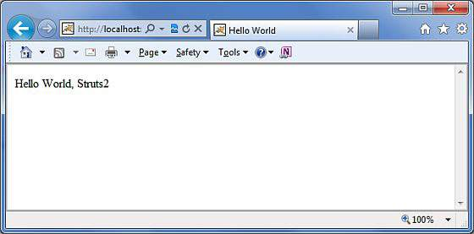
 | <!DOCTYPE struts PUBLIC
 | "-//Apache Software Foundation//DTD Struts Configuration 2.0//EN"
 | "http://struts.apache.org/dtds/struts-2.0.dtd">

 | <struts>
 | <constant name="struts.devMode" value="true" />
 | <package name="helloworld" extends="struts-default">

 | <action name="hello"
 | class="cn.w3cschool.struts2.HelloWorldAction"
 | method="execute">
 | <result name="success" type="freemarker">
 | <param name="location">/hello.fm</param>
 | </result>
 | </action>

 | </package>

 | </struts>
 | 我们继续保留之前在HelloWorld示例一章中创建的HelloWorldAction.java，HelloWorldAction.jsp和index.jsp文件。现在右键单击项目名称，
 | 然后单击“Export”>“WAR File”创建WAR文件。然后在Tomcat的webapps目录中部署这个WAR文件。最后，启动Tomcat服务器并尝试访问URL http://localhost:8080/HelloWorldStruts2/index.jsp。将显示如下页面：

 | 输入值“Struts2”并提交，你可以看到以下页面

 | 这个例子中我们使用了Freemaker，可以看到，这与JSP视图完全相同，只是我们不绑定使用JSP作为视图技术。
 | redirect结果类型
 | redirect结果类型调用标准的response.sendRedirect()方法，使得浏览器向给定的位置创建一个新请求。
 | 我们可以在<result...>元素的主体中或作为<param name="location">的元素中给定位置。redirect也支持parse参数，以下是使用XML配置的示例：
 | <action name="hello"
 | class="com.tutorialspoint.struts2.HelloWorldAction"
 | method="execute">
 | <result name="success" type="redirect">
 | <param name="location">
 | /NewWorld.jsp
 | </param >
 | </result>
 | </action>
 | 所以只需修改你的struts.xml文件来定义上面提到的redirect结果类型，并创建一个新的文件NewWorld.jpg，
 | 那么当你的hello action返回“success”时就会产生redirect结果。你可以检查Struts 2的Redirect Action示例，以便更详细地了解。

Struts2 值栈/OGNL
 | 值栈是一组对象，按照提供的顺序存储以下这些对象：
 | 序号 | 对象和说明
 | 1 | Temporary对象
 |  | 实际中存在各种在页面执行期间创建的temporary对象。例如，JSP标签循环集合的当前迭代值。
 | 2 | Model对象
 |  | 如果在struts应用程序中使用Model对象，则当前Model对象放在值堆栈上的action之前。
 | 3 | Action对象
 |  | 这是指正在执行的当前action对象。
 | 4 | 命名对象
 |  | 这些对象包括#application，#session，#request，#attr和#parameters以及所引用的相应的servlet作用域。
 | 值栈可以通过为JSP，Velocity或Freemarker提供的标签进行访问。我们将在单独的章节中学习到用于获取和设置struts2 值栈的各种标签。你可以在action中获取值栈对象，如下所示：
 | ActionContext.getContext().getValueStack()
 | 一旦你有一个值栈对象，你可以使用以下方法来操纵该对象：
 | 序号 | 值栈方法和说明
 | 1 | Object findValue(String expr)
 |  | 通过在默认搜索顺序中对值栈评估所给定的表达式来查找值。
 | 2 | CompoundRoot getRoot()
 |  | 获取将对象推入值栈的CompoundRoot。
 | 3 | Object peek()
 |  | 获取值栈顶部的对象而不改变值栈。
 | 4 | Object pop()
 |  | 获取值栈顶部的对象，并将其从值栈中删除。
 | 5 | void push(Object o)
 |  | 将对象放在值栈的顶部。
 | 6 | void set(String key,Object o)
 |  | 使用给定的key在值栈上设置一个对象，使其可通过findValue（key,...）检索。
 | 7 | void setDefaultType(Class defaultType)
 |  | 设置在获取值时要转换的默认类型。
 | 8 | void setValue(String expr,Object value)
 |  | 尝试使用由默认搜索顺序给定的表达式在值栈的bean上设置属性。
 | 9 | int size()
 |  | 获取值栈中的对象数。
 | OGNL
 | OGNL（Object-Graph Navigation Language，对象图导航语言）是一种强大的表达式语言，用于引用和操作值栈上的数据，还可用于数据传输和类型转换。
 | OGNL非常类似于JSP表达式语言。OGNL基于上下文中存有根对象或默认对象的理念，使用标记符号（即#号）来引用默认或根对象的属性。
 | 如前面所述，OGNL是基于上下文的，而Struts构建了一个ActionContext映射以供OGNL使用。 ActionContext映射包含以下内容：
 | 应用程序 - 应用程序作用域变量
 | 会话 - 会话作用域变量
 | 根/值栈 - 所有的action变量都存储在这里
 | 请求 - 请求作用域变量
 | 参数 - 请求参数
 | 属性 - 存储在页面，请求，会话和应用程序作用域中的属性
 | 有必要了解的是，Action对象在值栈中总是可用的，因此如果你的Action对象有x和y属性，你可以随时使用。
 | ActionContext中的对象使用#号引用，但是，值栈中的对象可以直接引用，例如，如果employee是action类的属性，则可以按如下方式引用：
 | <s:property value="name"/>
 | 替代
 | <s:property value="#name"/>
 | 如果你在会话中有一个名为“login”的属性，你可以按如下方式检索：
 | <s:property value="#session.login"/>
 | OGNL还支持处理集合 - 即Map，List和Set。例如，要显示颜色的下拉列表，你可以执行以下操作：
 | <s:select name="color" list="{'red','yellow','green'}" />
 | OGNL表达式很智能地将“红色”，“黄色”，“绿色”解释为颜色，并基于此构建了列表。
 | 在下一章我们学习各种的标签时，OGNL表达式将会广泛的用到。因此，不要用孤立的方式去了解OGNL，让我们结合Form标签/Control标签/Data标签和Ajax标签部分中的一些示例来了解它。
 | 值栈/ OGNL示例
 | 创建Action：
 | 让我们参考下面用于访问值栈的action类，然后在ie.JSP视图页面设置使用OGNL进行访问的几个key。
 | package cn.w3cschool.struts2;

 | import java.util.*;

 | import com.opensymphony.xwork2.util.ValueStack;
 | import com.opensymphony.xwork2.ActionContext;
 | import com.opensymphony.xwork2.ActionSupport;

 | public class HelloWorldAction extends ActionSupport{
 | private String name;

 | public String execute() throws Exception {
 | ValueStack stack = ActionContext.getContext().getValueStack();
 | Map<String, Object> context = new HashMap<String, Object>();

 | context.put("key1", new String("This is key1"));
 | context.put("key2", new String("This is key2"));
 | stack.push(context);

 | System.out.println("Size of the valueStack: " + stack.size());
 | return "success";
 | }

 | public String getName() {
 | return name;
 | }

 | public void setName(String name) {
 | this.name = name;
 | }
 | }
 | 实际上，Struts 2在执行时会将action添加到值栈的顶部。所以，通常放置东西在值栈的方法是添加getters/setters的值到Action类，然后使用<s:property>标签访问值。我们前面已展示了ActionContext和值栈在struts中的工作原理。
 | 创建视图
 | 在你的eclipse项目的WebContent文件夹中创建下面的jsp文件HelloWorld.jsp，如果action返回为success将显示视图：
 | <%@ page contentType="text/html; charset=UTF-8" %>
 | <%@ taglib prefix="s" uri="/struts-tags" %>
 | <html>
 | <head>
 | <title>Hello World</title>
 | </head>
 | <body>
 | Entered value : <s:property value="name"/><br/>
 | Value of key 1 : <s:property value="key1" /><br/>
 | Value of key 2 : <s:property value="key2" /> <br/>
 | </body>
 | </html>
 | 我们还需要在WebContent文件夹中创建index.jsp文件，其内容如下：
 | <%@ page language="java" contentType="text/html; charset=ISO-8859-1"
 | pageEncoding="ISO-8859-1"%>
 | <%@ taglib prefix="s" uri="/struts-tags"%>
 | <!DOCTYPE html PUBLIC "-//W3C//DTD HTML 4.01 Transitional//EN"
 | "http://www.w3.org/TR/html4/loose.dtd">
 | <html>
 | <head>
 | <title>Hello World</title>
 | </head>
 | <body>
 | <h1>Hello World From Struts2</h1>
 | <form action="hello">
 | <label for="name">Please enter your name</label><br/>
 | <input type="text" name="name"/>
 | <input type="submit" value="Say Hello"/>
 | </form>
 | </body>
 | </html>
 | 配置文件
 | 以下是struts.xml文件的内容：

 | <?xml version="1.0" encoding="UTF-8"?>
 | <!DOCTYPE struts PUBLIC
 | "-//Apache Software Foundation//DTD Struts Configuration 2.0//EN"
 | "http://struts.apache.org/dtds/struts-2.0.dtd">

 | <struts>
 | <constant name="struts.devMode" value="true" />
 | <package name="helloworld" extends="struts-default">

 | <action name="hello"
 | class="cn.w3cschool.struts2.HelloWorldAction"
 | method="execute">
 | <result name="success">/HelloWorld.jsp</result>
 | </action>

 | </package>
 | </struts>
 | 以下是web.xml文件的内容：
 | <?xml version="1.0" encoding="UTF-8"?>
 | <web-app xmlns:xsi="http://www.w3.org/2001/XMLSchema-instance"
 | xmlns="http://java.sun.com/xml/ns/javaee"
 | xmlns:web="http://java.sun.com/xml/ns/javaee/web-app_2_5.xsd"
 | xsi:schemaLocation="http://java.sun.com/xml/ns/javaee
 | http://java.sun.com/xml/ns/javaee/web-app_3_0.xsd"
 | id="WebApp_ID" version="3.0">

 | <display-name>Struts 2</display-name>
 | <welcome-file-list>
 | <welcome-file>index.jsp</welcome-file>
 | </welcome-file-list>
 | <filter>
 | <filter-name>struts2</filter-name>
 | <filter-class>
 | org.apache.struts2.dispatcher.FilterDispatcher
 | </filter-class>
 | </filter>

 | <filter-mapping>
 | <filter-name>struts2</filter-name>
 | <url-pattern>/*</url-pattern>
 | </filter-mapping>
 | </web-app>
 | 右键单击项目名称，然后单击“Export”>“WAR File”创建WAR文件。然后在Tomcat的webapps目录中部署WAR文件。最后，启动Tomcat服务器并尝试访问URL http://localhost:8080/HelloWorldStruts2/index.jsp。将显示如下界面：

 | 现在，在给定的文本框中输入任意单词，然后单击“Say Hello”按钮执行定义的action。如果你查看生成的日志，可以在底部看到以下文本：

 | Size of the valueStack: 3
 | 这意味着它将显示你输入的任何值和我们放在值栈上的key1和key2的值。

Struts2 文件上传
 | Struts2 框架为依据“基于表单的HTML文件上传”所进行的文件处理上传提供了内置支持。当文件上传时，它通常会存储在临时目录中，然后Action类应对其进行处理或移动到固定目录中，以确保数据不会丢失。
 | 注意：服务器可能有适当的安全策略，禁止你写入临时目录以外的目录以及属于Web应用程序的目录。
 | 通过一个名为FileUpload的预定义拦截器可以在Struts中上传文件，该拦截器可通过org.apache.struts2.interceptor.FileUploadInterceptor类获得，并作为defaultStack的一部分包含在内。你也将在接下来的内容中看到如何使用它在struts.xml文件中设置各种参数。
 | 创建视图文件
 | 创建视图时需要浏览和上传选定的文件。因此，让我们先使用HTML上传表单，创建一个允许用户上传文件的index.jsp：
 | <%@ page language="java" contentType="text/html; charset=ISO-8859-1"
 | pageEncoding="ISO-8859-1"%>
 | <%@ taglib prefix="s" uri="/struts-tags"%>
 | <!DOCTYPE html PUBLIC "-//W3C//DTD HTML 4.01 Transitional//EN"
 | "http://www.w3.org/TR/html4/loose.dtd">
 | <html>
 | <head>
 | <title>File Upload</title>
 | </head>
 | <body>
 | <form action="upload" method="post" enctype="multipart/form-data">
 | <label for="myFile">Upload your file</label>
 | <input type="file" name="myFile" />
 | <input type="submit" value="Upload"/>
 | </form>
 | </body>
 | </html>
 | 在上面的例子中有几点值得注意。首先，表单的enctype设置为multipart/form-data，要使得文件上传拦截器成功处理文件上传，这个就必须设置。然后要注意的是表单的action方法上传和文件上传字段的名称（即myFile）。我们需要这些信息来创建action方法和struts配置。
 | 接下来让我们创建一个简单的jsp文件success.jsp来显示我们文件上传成功后的结果。
 | <%@ page contentType="text/html; charset=UTF-8" %>
 | <%@ taglib prefix="s" uri="/struts-tags" %>
 | <html>
 | <head>
 | <title>File Upload Success</title>
 | </head>
 | <body>
 | You have successfully uploaded <s:property value="myFileFileName"/>
 | </body>
 | </html>
 | 以下是结果文件error.jsp，一旦上传文件出错时会使用：
 | <%@ page contentType="text/html; charset=UTF-8" %>
 | <%@ taglib prefix="s" uri="/struts-tags" %>
 | <html>
 | <head>
 | <title>File Upload Error</title>
 | </head>
 | <body>
 | There has been an error in uploading the file.
 | </body>
 | </html>
 | 创建Action类
 | 接下来，让我们创建一个名为uploadFile.java的Java类，它将负责上传文件并将文件存储在安全的位置：
 | package cn.w3cschool.struts2;

 | import java.io.File;
 | import org.apache.commons.io.FileUtils;
 | import java.io.IOException;

 | import com.opensymphony.xwork2.ActionSupport;

 | public class uploadFile extends ActionSupport{
 | private File myFile;
 | private String myFileContentType;
 | private String myFileFileName;
 | private String destPath;

 | public String execute()
 | {
 | /* Copy file to a safe location */
 | destPath = "C:/apache-tomcat-6.0.33/work/";

 | try{
 | System.out.println("Src File name: " + myFile);
 | System.out.println("Dst File name: " + myFileFileName);

 | File destFile = new File(destPath, myFileFileName);
 | FileUtils.copyFile(myFile, destFile);

 | }catch(IOException e){
 | e.printStackTrace();
 | return ERROR;
 | }

 | return SUCCESS;
 | }
 | public File getMyFile() {
 | return myFile;
 | }
 | public void setMyFile(File myFile) {
 | this.myFile = myFile;
 | }
 | public String getMyFileContentType() {
 | return myFileContentType;
 | }
 | public void setMyFileContentType(String myFileContentType) {
 | this.myFileContentType = myFileContentType;
 | }
 | public String getMyFileFileName() {
 | return myFileFileName;
 | }
 | public void setMyFileFileName(String myFileFileName) {
 | this.myFileFileName = myFileFileName;
 | }
 | }
 | uploadFile.java是一个非常简单的类。要注意的重点是，FileUpload拦截器和Parameters拦截器为我们承担了所有的重工作量。默认情况下，FileUpload拦截器为你提供三个参数，它们分别按以下方式命名：
 | [文件名参数] - 这是用户已上传的实际文件。在这个例子中它将是“myFile”
 | [文件名参数]ContentType - 这是上传的文件的内容类型。在这个例子中，它将是“myFileContentType”
 | [文件名参数]FileName - 这是上传的文件的名称。在这个例子中，它将是“myFileFileName”
 | 得益于Struts拦截器这三个参数均可供我们使用。我们要做的是在Action类中创建三个带有正确名称的参数，并使这些变量可以自动连接。所以，在上面的例子中，我们有三个参数和一个action方法。如果一切正常，则返回“success”，否则返回“error”。
 | 配置文件
 | 以下是控制文件上传过程的Struts2 配置属性：
 | 序号 | 属性和说明
 | 1 | struts.multipart.maxSize
 |  | 可接受的上传文件的最大值（以字节为单位），默认值为250M。
 | 2 | struts.multipart.parser
 |  | 用于上传多部分表单的库，默认为jakarta。
 | 3 | struts.multipart.saveDir
 |  | 存储临时文件的位置，默认是javax.servlet.context.tempdir。
 | 你可以在应用程序的struts.xml文件中使用constant标签更改任意一个这些设置，我们可以看以下struts.xml的示例：
 | <?xml version="1.0" encoding="UTF-8"?>
 | <!DOCTYPE struts PUBLIC
 | "-//Apache Software Foundation//DTD Struts Configuration 2.0//EN"
 | "http://struts.apache.org/dtds/struts-2.0.dtd">

 | <struts>
 | <constant name="struts.devMode" value="true" />
 | <constant name="struts.multipart.maxSize" value="1000000" />

 | <package name="helloworld" extends="struts-default">
 | <action name="upload" class="cn.w3cschool.struts2.uploadFile">
 | <result name="success">/success.jsp</result>
 | <result name="error">/error.jsp</result>
 | </action>
 | </package>
 | </struts>
 | 因为FileUpload拦截器是defaultStack拦截器的一部分，我们不需要准确的配置它，但你可以在<action>中添加<interceptor-ref>标签。fileUpload拦截器有两个参数：maximumSize和allowedTypes。 maximumSize参数是设置所允许的文件大小的最大值（默认约为2MB）。allowedTypes参数是所允许的内容（MIME）类型的用逗号分隔的列表，如下所示：
 | <action name="upload" class="cn.w3cschool.struts2.uploadFile">
 | <interceptor-ref name="basicStack">
 | <interceptor-ref name="fileUpload">
 | <param name="allowedTypes">image/jpeg,image/gif</param>
 | </interceptor-ref>
 | <result name="success">/success.jsp</result>
 | <result name="error">/error.jsp</result>
 | </action>
 | 以下是web.xml文件的内容：
 | <?xml version="1.0" encoding="UTF-8"?>
 | <web-app xmlns:xsi="http://www.w3.org/2001/XMLSchema-instance"
 | xmlns="http://java.sun.com/xml/ns/javaee"
 | xmlns:web="http://java.sun.com/xml/ns/javaee/web-app_2_5.xsd"
 | xsi:schemaLocation="http://java.sun.com/xml/ns/javaee
 | http://java.sun.com/xml/ns/javaee/web-app_3_0.xsd"
 | id="WebApp_ID" version="3.0">

 | <display-name>Struts 2</display-name>
 | <welcome-file-list>
 | <welcome-file>index.jsp</welcome-file>
 | </welcome-file-list>
 | <filter>
 | <filter-name>struts2</filter-name>
 | <filter-class>
 | org.apache.struts2.dispatcher.FilterDispatcher
 | </filter-class>
 | </filter>

 | <filter-mapping>
 | <filter-name>struts2</filter-name>
 | <url-pattern>/*</url-pattern>
 | </filter-mapping>
 | </web-app>
 | 现在右键单击项目名称，然后单击“Export”>“WAR File”创建WAR文件。然后在Tomcat的webapps目录中部署WAR文件。最后，启动Tomcat服务器并尝试访问URL http://localhost:8080/HelloWorldStruts2/upload.jsp，将显示如下界面：
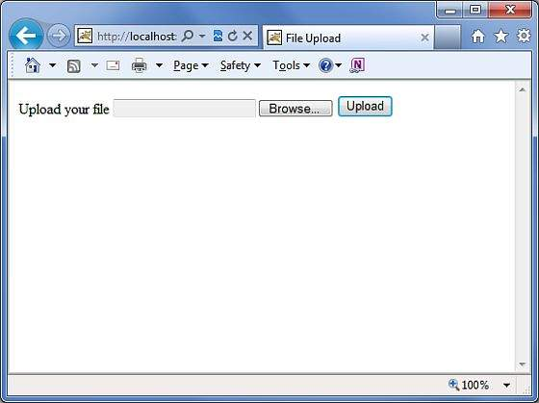
 | 现在使用浏览按钮选择一个文件“Contacts.txt”，然后点击上传按钮，上传文件到服务器，你将看到如下页面。你上传的文件应该保存在C:\apache-tomcat-6.0.33\work下。
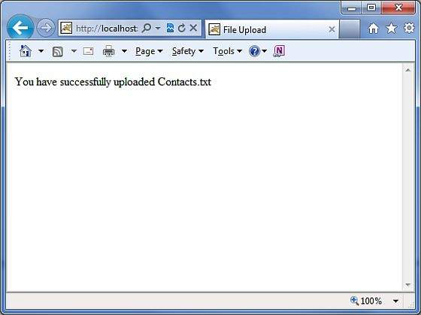
 | 注意：FileUpload拦截器会自动删除上传的文件，因此你必须在上传的文件被删除之前将其以编程方式保存在某个位置。
 | 错误信息
 | fileUplaod拦截器使用几个默认的错误信息key：
 | 序号 | 错误信息key和说明
 | 1 | struts.messages.error.uploading
 |  | 无法上传文件时发生的常规错误。
 | 2 | struts.messages.error.file.too.large
 |  | 当上传的文件过大（由maximumSize指定）时发生。
 | 3 | struts.messages.error.content.type.not.allowed
 |  | 当上传的文件与指定的预期内容类型不匹配时发生。
 | 你可以在WebContent/WEB-INF/classes/messages.properties资源文件中覆盖这些消息文本。

集成
Struts2 Spring集成
 | Spring是当下流行的Web框架，可提供带有许多常见Web任务的简易的集成。那么问题是，当我们有Struts2时，为什么我们需要Spring？因为Spring不仅仅是一个MVC框架，它提供了许多其他在Struts中不可用的好东西。
 | 例如：依赖注入可以对任何框架有用。在本章中，我们将通过一个简单的例子来了解如何将Spring和Struts2集成在一起。
 | 首先，你需要将以下文件添加到Spring的项目的构建路径。你可以从http://www.springsource.org/download下载并安装最新版本的Spring框架。
 | org.springframework.asm-x.y.z.M(a).jar
 | org.springframework.beans-x.y.z.M(a).jar
 | org.springframework.context-x.y.z.M(a).jar
 | org.springframework.core-x.y.z.M(a).jar
 | org.springframework.expression-x.y.z.M(a).jar
 | org.springframework.web-x.y.z.M(a).jar
 | org.springframework.web.servlet-x.y.z.M(a).jar
 | 最后从你的struts lib目录中添加struts2-spring-plugin-x.y.z.jar到你的WEB-INF/lib中。如果你使用Eclipse，那么你可能会遇到一个异常java.lang.ClassNotFoundException:org.springframework.web.context.ContextLoaderListener。
 | 要解决这个问题，你应该进到Marker选项卡中右键逐个点击类依赖关系，然后快速修复以发布/导出所有的依赖关系。最后，确保在Marker选项卡下没有可用的依赖冲突。
 | 现在让我们为Struts-Spring集成设置web.xml，如下所示：
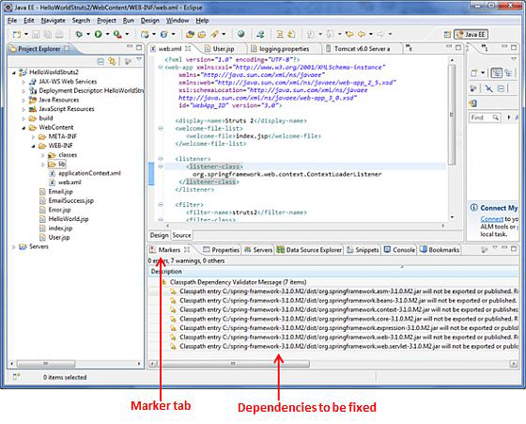
 | <?xml version="1.0" encoding="UTF-8"?>
 | <web-app xmlns:xsi="http://www.w3.org/2001/XMLSchema-instance"
 | xmlns="http://java.sun.com/xml/ns/javaee"
 | xmlns:web="http://java.sun.com/xml/ns/javaee/web-app_2_5.xsd"
 | xsi:schemaLocation="http://java.sun.com/xml/ns/javaee
 | http://java.sun.com/xml/ns/javaee/web-app_3_0.xsd"
 | id="WebApp_ID" version="3.0">

 | <display-name>Struts 2</display-name>
 | <welcome-file-list>
 | <welcome-file>index.jsp</welcome-file>
 | </welcome-file-list>

 | <listener>
 | <listener-class>
 | org.springframework.web.context.ContextLoaderListener
 | </listener-class>
 | </listener>

 | <filter>
 | <filter-name>struts2</filter-name>
 | <filter-class>
 | org.apache.struts2.dispatcher.FilterDispatcher
 | </filter-class>
 | </filter>

 | <filter-mapping>
 | <filter-name>struts2</filter-name>
 | <url-pattern>/*</url-pattern>
 | </filter-mapping>

 | </web-app>
 | 这里需要注意的重点是我们配置的监听器。加载spring上下文文件需要ContextLoaderListener。Spring的配置文件称为applicationContext.xml文件，它必须放置在与web.xml文件相同的级别。
 | 让我们创建一个简单的action类User.java，它有两个属性 - firstName和lastName。
 | package cn.w3cschool.struts2;

 | public class User {
 | private String firstName;
 | private String lastName;

 | public String execute()
 | {
 | return "success";
 | }

 | public String getFirstName() {
 | return firstName;
 | }

 | public void setFirstName(String firstName) {
 | this.firstName = firstName;
 | }

 | public String getLastName() {
 | return lastName;
 | }

 | public void setLastName(String lastName) {
 | this.lastName = lastName;
 | }
 | }
 | 现在，创建spring配置文件applicationContext.xml并实例化User.java类。如前所述，此文件应在WEB-INF文件夹下：
 | <?xml version="1.0" encoding="UTF-8"?>
 | <!DOCTYPE beans PUBLIC "-//SPRING//DTD BEAN//EN"
 | "http://www.springframework.org/dtd/spring-beans.dtd">
 | <beans>
 | <bean id="userClass" class="cn.w3cschool.struts2.User">
 | <property name="firstName" value="Michael" />
 | <property name="lastName" value="Jackson" />
 | </bean>
 | </beans>
 | 如上所示，我们已经配置了用户bean，并且我们已经将值Michael和Jackson注入到bean中。我们还给这个bean一个名称“userClass”，以便我们可以在别处重新使用它。接下来，让我们在WebContent文件夹中创建User.jsp：
 | <%@ page language="java" contentType="text/html; charset=ISO-8859-1"
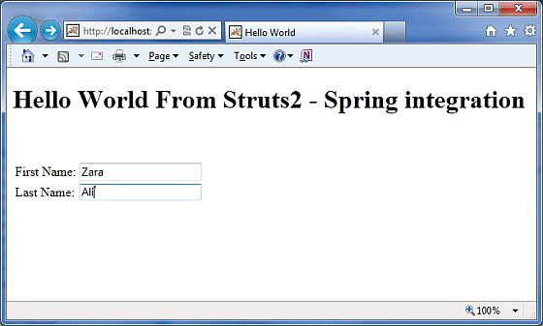
 | pageEncoding="ISO-8859-1"%>
 | <%@ taglib prefix="s" uri="/struts-tags"%>
 | <!DOCTYPE html PUBLIC "-//W3C//DTD HTML 4.01 Transitional//EN"
 | "http://www.w3.org/TR/html4/loose.dtd">

 | <html>
 | <head>
 | <title>Hello World</title>
 | </head>
 | <body>

 | <h1>Hello World From Struts2 - Spring integration</h1>

 | <s:form>
 | <s:textfield name="firstName" label="First Name"/><br/>
 | <s:textfield name="lastName" label="Last Name"/><br/>
 | </s:form>

 | </body>
 | </html>
 | User.jsp文件很简单。它仅用于一个目的：显示用户对象的firstname和lastname的值。最后，让我们使用struts.xml文件将所有实体放在一起。
 | <?xml version="1.0" encoding="UTF-8"?>
 | <!DOCTYPE struts PUBLIC
 | "-//Apache Software Foundation//DTD Struts Configuration 2.0//EN"
 | "http://struts.apache.org/dtds/struts-2.0.dtd">

 | <struts>
 | <constant name="struts.devMode" value="true" />
 | <package name="helloworld" extends="struts-default">
 | <action name="user" class="userClass"
 | method="execute">
 | <result name="success">/User.jsp</result>
 | </action>
 | </package>
 | </struts>
 | 重点需要注意的是，我们使用id userClass来引用类，这意味着我们使用spring为User类做依赖注入。
 | 现在，右键单击项目名称，然后单击“Export”> “WAR File”以创建WAR文件。然后在Tomcat的webapps目录中部署WAR文件。最后，启动Tomcat服务器并尝试访问URL http://localhost:8080/HelloWorldStruts2/User.jsp，将显示以下界面：

 | 我们现在已经看到如何将两个伟大的框架结合在一起，这就结束了Struts-Spring集成章节。

示例
Struts2 Hello World示例
 | 通过学习Struts2 框架可以了解到，当你在Struts2 的web应用程序里点击一个超链接或提交一个HTML表单时，会由控制器收集输入并发送一个叫Actions的Java类。Action被执行后，
 | Result会选择一个资源给予响应。这个资源通常是一个JSP，也可以是一个PDF文件，一个Excel表格，或者是一个Java小程序窗口。
 | 假设你已经建好了你的开发环境，那么现在让我们继续构建第一个Struts2 项目：Hello World 。这个项目的目标是构建一个收集用户名并在用户名后跟随显示“Hello World”的web应用程序。
 | 我们需要为每个Struts2 项目构建以下四个组件：
 | 名称 | 描述
 | Action（操作） | 创建一个动作类，包含完整的业务逻辑并控制用户、模型以及视图间的交互。
 | Interceptors（拦截器） | 这是控制器的一部分，可依据需求创建拦截器，或使用现有的拦截器。
 | View（视图） | 创建一个JSP与用户进行交互，获取输入并呈现最终信息。
 | Configuration Files（配置文件） | 创建配置文件来连接动作、视图以及控制器，这些文件分别是struts.xml、web.xml以及struts.properties。
 | 我们如果打算使用Eclipse IDE，那么所有必需的组件都要在动态Web项目（Dynamic Web Project）下创建。因此我们就先从创建动态Web项目开始。
 | 创建一个动态Web项目：
 | 启动你的Eclipse，然后打开“File”>“New”>“Dynamic Web Project”，输入“HelloWorldStruts2”的项目名称，参照下图设置其他选项：
 | 按照下图选择所有默认选项，最后检查 Generate Web.xml deployment descriptor 选项。这个将在Eclipse为你创建一个动态web项目。
 | 现在点击“Windows”>“Show”>“View”>“Project Explorer”，你就可以看到你的项目窗口，如下图：
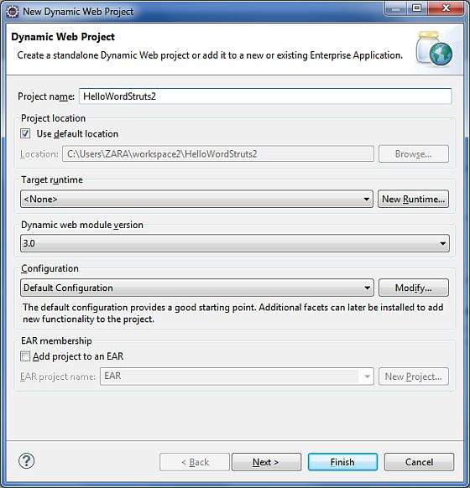
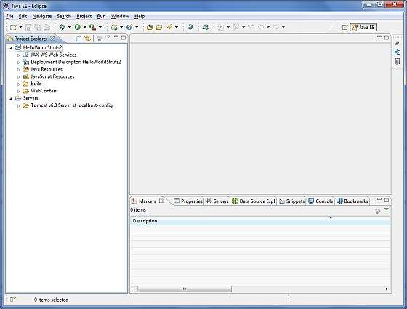

 | 现在从Struts2 的lib文件夹 C:\struts-2.2.3\lib 中拷贝以下文件到项目的 WEB-INF\lib 文件夹里。你可以直接拖拽以下所有文件到 WEB-INF\lib 文件夹。
 | commons-fileupload-x.y.z.jar
 | commons-io-x.y.z.jar
 | commons-lang-x.y.jar
 | commons-logging-x.y.z.jar
 | commons-logging-api-x.y.jar
 | freemarker-x.y.z.jar
 | javassist-x.y.z.GA
 | ognl-x.y.z.jar
 | struts2-core-x.y.z.jar
 | xwork-core.x.y.z.jar
 | 创建Aciton类
 | Action类是Struts2 应用程序的关键，我们通过它实现大部分的业务逻辑。那么让我们在“Java Resources”>“src”的类目下创建一个名称为“HelloWorldAction.java”的java文件夹，
 | 使用一个命名为“cn.w3cschool.struts2”并包含以下内容的资源包。
 | 当用户点击一个URL时，由Action类来响应用户操作。一个或多个Action类的方法被执行，并返回一个字符串结果。基于结果的值，会呈现一个特定的JSP页面。
 | package cn.w3cschool.struts2;

 | public class HelloWorldAction{
 | private String name;

 | public String execute() throws Exception {
 | return "success";
 | }

 | public String getName() {
 | return name;
 | }

 | public void setName(String name) {
 | this.name = name;
 | }
 | }
 | 这是一个非常简单的具有“name”属性的类。对于“name”属性，我们用标准的getter和setter方法，以及一个返回“success”字符串的执行方法。
 | Struts2 框架将创建一个“HelloWorldAction”类的对象，并调用execute方法来响应用户的动作。你把你的业务逻辑放进execute方法里，最后会返回字符串常量。简单的描述每个URL，
 | 你需要实现一个Action类，你也可以用类名直接作为你的动作名，或者如下面内容所示使用 struts.xml 文件映射到其他name上。
 | 创建视图
 | 我们需要一个JSP来呈现最终的信息，当一个预定义动作发生时这个页面将被Struts2 框架调用，并且这个映像会定义到 struts.xml 文件里。
 | 那么让我们在你的Eclipse项目的WebContent文件夹里创建以下JSP文件 HelloWorld.jsp 。在project explorer中右键点击WebContent文件夹并选择“New”>“JSP File”。
 | <%@ page contentType="text/html; charset=UTF-8" %>
 | <%@ taglib prefix="s" uri="/struts-tags" %>
 | <html>
 | <head>
 | <title>Hello World</title>
 | </head>
 | <body>
 | Hello World, <s:property value="name"/>
 | </body>
 | </html>
 | Taglib指令告知Servlet容器这个页面将使用Struts2 标签，并且这些标签会被s放在前面。s:property 标签显示Action类“name”属性的值，这个值是使用HelloWorldAction类的 getName() 方法返回的。
 | 创建主页
 | 在WebContent文件夹里，我们还需要创建 index.jsp 文件，这个文件是用作初始的action URL。用户可以通过点击它命令Struts2框架去调用HelloWorldAction类的定义方法并呈现HelloWorld.jsp视图。
 | <%@ page language="java" contentType="text/html; charset=ISO-8859-1"
 | pageEncoding="ISO-8859-1"%>
 | <%@ taglib prefix="s" uri="/struts-tags"%>
 | <!DOCTYPE html PUBLIC "-//W3C//DTD HTML 4.01 Transitional//EN"
 | "http://www.w3.org/TR/html4/loose.dtd">
 | <html>
 | <head>
 | <title>Hello World</title>
 | </head>
 | <body>
 | <h1>Hello World From Struts2</h1>
 | <form action="hello">
 | <label for="name">Please enter your name</label><br/>
 | <input type="text" name="name"/>
 | <input type="submit" value="Say Hello"/>
 | </form>
 | </body>
 | </html>
 | 上面视图文件里定义的hello action将通过struts.xml文件影射到HelloWorldAction类及其execute方法。当用户点击提交按钮时，将使得Struts2框架运行HelloWorldAction类中的execute方法，
 | 并基于该方法的返回值，选择一个适当的视图作为响应进行呈现。
 | 配置文件
 | 我们需要一个映像把URL、HelloWorldAction类（模型）以及 HelloWorld.jsp（视图）联系在一起。映像告知Struts2 框架哪个类将响应用户的动作（URL），
 | 类里的哪个方法将要执行，以及基于方法所返回的字符串结果，会呈现怎样的视图。
 | 那么接下来让我们创建一个名为 struts.xml 的文件。因为Struts2 要求 strust.xml 文件显示在classes的文件夹里，所以我们要在WebContent/WEB-INF/classes 的文件夹下创建 struts.xml 文件。
 | Eclipse并没有默认创建“classes”文件夹，因此你需要自己创建。在project explorer里右键点击WEB-INF文件夹并选择“New”>“Folder”，你的 struts.xml 文件应该如下：
 | <?xml version="1.0" encoding="UTF-8"?>
 | <!DOCTYPE struts PUBLIC
 | "-//Apache Software Foundation//DTD Struts Configuration 2.0//EN"
 | "http://struts.apache.org/dtds/struts-2.0.dtd">
 | <struts>
 | <constant name="struts.devMode" value="true" />
 | <package name="helloworld" extends="struts-default">

 | <action name="hello"
 | class="cn.w3cschool.struts2.HelloWorldAction"
 | method="execute">
 | <result name="success">/HelloWorld.jsp</result>
 | </action>
 | </package>
 | </struts>
 | 这里说几句关于上述的配置文件。这里我们设定常数struts.devMode的值为真，因为我们是在开发环境下工作，需要查看一些有用的日志消息。然后，我们定义一个名为helloworld的数据包。
 | 当你想要把你的Actions集合在一起时，创建一个数据包是非常有用的。在我们的示例中，我们命名我们的动作为“hello”，与URL /hello.action保持一致，由HelloWorldAction.class进行备份。
 | HelloWorldAction.class的execute方法就是当URL /hello.action被调用时运行。如果execute方法返回的结果为“success”，那么我们带用户进入HelloWorld.jsp。
 | 下一步是创建一个web.xml文件，这是一个适用于Struts2 任何请求的接入点。在部署描述符（web.xml）中，Struts2 应用程序的接入点将会定义为一个过滤器。
 | 因此我们将在web.xml里定义一个org.apache.struts2.dispatcher.FilterDispatcher 类的接入点，而web.xml文件需要在WebContent的WEB-INF文件夹下创建。
 | Eclipse已经创建了一个基础的web.xml文件，你在创建项目的时候可以使用。那么，让我们参照以下内容做修改：
 | <?xml version="1.0" encoding="UTF-8"?>
 | <web-app xmlns:xsi="http://www.w3.org/2001/XMLSchema-instance"
 | xmlns="http://java.sun.com/xml/ns/javaee"
 | xmlns:web="http://java.sun.com/xml/ns/javaee/web-app_2_5.xsd"
 | xsi:schemaLocation="http://java.sun.com/xml/ns/javaee
 | http://java.sun.com/xml/ns/javaee/web-app_3_0.xsd"
 | id="WebApp_ID" version="3.0">

 | <display-name>Struts 2</display-name>
 | <welcome-file-list>
 | <welcome-file>index.jsp</welcome-file>
 | </welcome-file-list>
 | <filter>
 | <filter-name>struts2</filter-name>
 | <filter-class>
 | org.apache.struts2.dispatcher.FilterDispatcher
 | </filter-class>
 | </filter>

 | <filter-mapping>
 | <filter-name>struts2</filter-name>
 | <url-pattern>/*</url-pattern>
 | </filter-mapping>
 | </web-app>
 | 我们指定了index.jsp作为我们的欢迎文件，那么我们已经配置好了在所有的URL（列如：所有匹配/*模式的URL）上运行Struts2 过滤器。
 | 启用详细日志
 | 通过在WEB-INF/classes文件夹下创建logging.properties文件，可以实现在使用Struts 2时启用完整的日志记录功能。 属性文件中需保留以下两行：：
 | org.apache.catalina.core.ContainerBase.[Catalina].level = INFO
 | org.apache.catalina.core.ContainerBase.[Catalina].handlers = \
 | java.util.logging.ConsoleHandler
 | 默认由logging.properties指定一个ConsoleHandler将日志记录按指定路线发送给stdout和FileHandler。程序运行日志的级别阈值可以使用SEVERE，WARNING，INFO，CONFIG，FINE，FINER，FINEST或者ALL。
 | 这样，我们就准备好使用Struts 2运行我们的Hello World程序了。
 | 执行应用程序
 | 右键点击项目名称，接着点击“Export”>“WAR File”创建WAR文件，然后将WAR部署到Tomcat的webapps目录中。
 | 最后，启动Tomcat服务器并尝试访问URL http://localhost:8080/HelloWorldStruts2/index.jsp ，将会呈现如下图所示的结果：
 | 输入一个“Struts2”值并提交页面，你可以看到以下页面
 | 注意，你可以在struts.xml文件中定义一个索引作为操作，这样你可以调用索引页面
 | http://localhost:8080/HelloWorldStruts2/index.action 。查看下面是怎样定义索引作为操作：
 | <?xml version="1.0" encoding="UTF-8"?>
 | <!DOCTYPE struts PUBLIC
 | "-//Apache Software Foundation//DTD Struts Configuration 2.0//EN"
 | "http://struts.apache.org/dtds/struts-2.0.dtd">
 | <struts>
 | <constant name="struts.devMode" value="true" />
 | <package name="helloworld" extends="struts-default">

 | <action name="index">
 | <result >/index.jsp</result>
 | </action>

 | <action name="hello"
 | class="cn.w3cschool.struts2.HelloWorldAction"
 | method="execute">
 | <result name="success">/HelloWorld.jsp</result>
 | </action>

 | </package>
 | </struts>

